NỘI DUNG
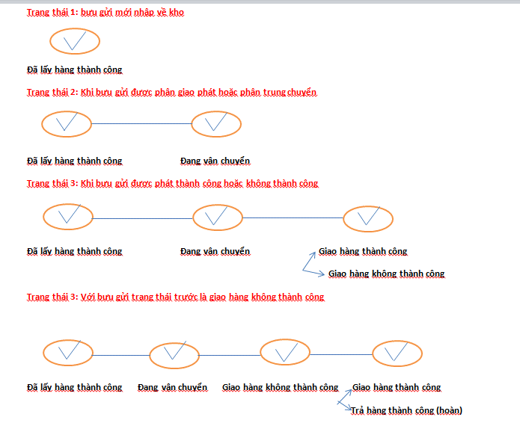
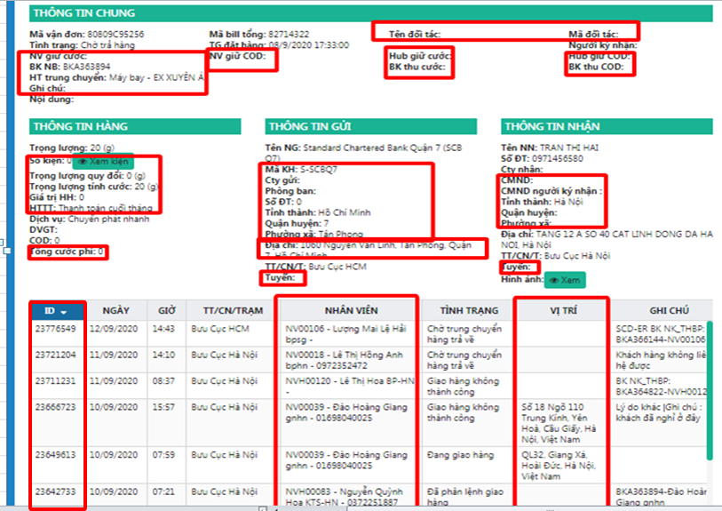
1 | sửa tên tình trạng "chuyển tiếp đối tác -> bưu cục tỉnh đến"
2 | các phần thông tin khoanh vuông ẩn hết đi
3 | Danh sách hiển thị thông tin tra cứu : bổ sung lịch trình trạng thái

 | 80809C95256

THAM KHẢO NHẤT TÍN
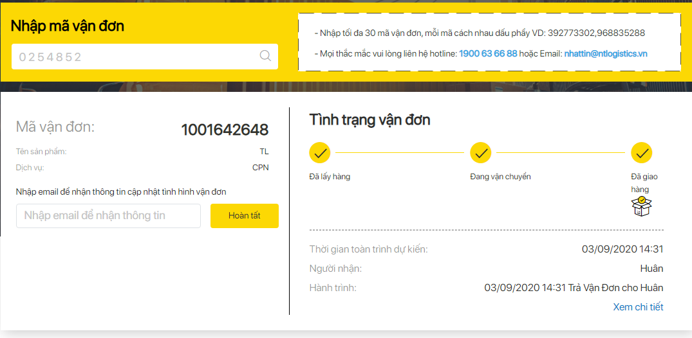

 | https://ntlogistics.vn/chi-tiet-van-don.html?bill=1001642648

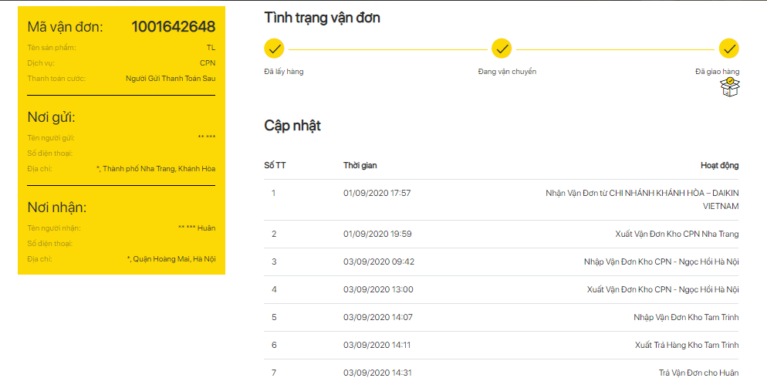
FILE THAM KHẢO CỦA NHẤT TÍN

